Лист1
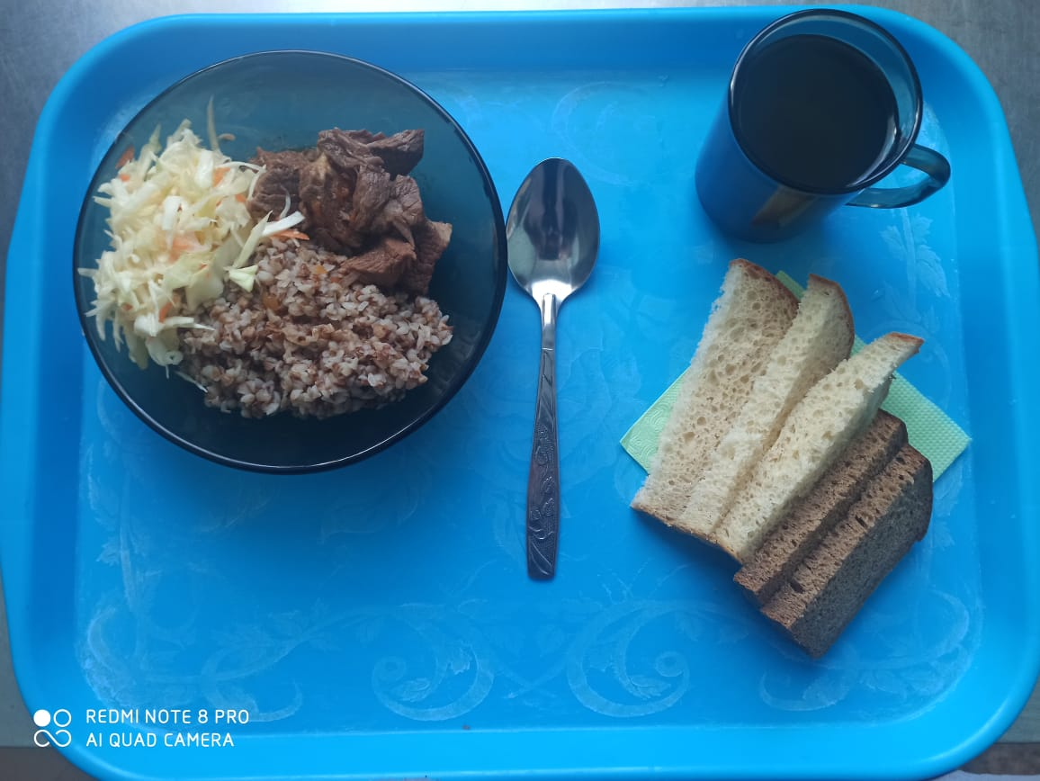
Школа | МБОУ ООШ №25 имени В.В.Буракова станицы Баракаевской |  |  | Отд./корп |  |  |  | День | 24.12.2021г

Прием пищи | Раздел | № рец. | Блюдо | Выход, г | Цена | Калорийность | Белки | Жиры | Углеводы
Завтрак
5-9 классы | Закуска | 4 | Салат из овощей(белокачанной капусты с морковью) | 100 |  | 136.00 | 1.60 | 10.10 | 9.60
 | Гор.блюдо | 363 | Мясо тушеное | 100 |  | 283.00 | 27.20 | 19.04 | 0.00
 | Гарнир | 243 | Каша вязкая(гречневая) | 180 |  | 303.70 | 10.30 | 9.40 | 44.50
 | Напиток | 508 | Компот из смеси сухофруктов | 200 |  | 110.00 | 0.80 | 0.00 | 27.00
 | Хлеб | 108 | Хлеб пшеничный | 50 |  | 117.50 | 3.80 | 0.40 | 38.88
 | Хлеб | 109 | Хлеб ржаной | 23 |  | 38.28 | 1.45 | 0.26 | 11.00
 |  |  |  |  | 60.76р. | 988.48 | 45.15 | 39.20 | 130.98
Завтрак | Закуска | 4 | Салат из овощей(белокачанной капусты с морковью) | 100 |  | 136.00 | 1.60 | 10.10 | 9.60
сотрудники | Гор.блюдо | 363 | Мясо тушеное | 100 |  | 283.00 | 27.20 | 19.04 | 0.00
 | Гарнир | 243 | Каша вязкая(гречневая) | 180 |  | 303.70 | 10.30 | 9.40 | 44.50
 | Напиток | 508 | Компот из смеси сухофруктов | 200 |  | 110.00 | 0.80 | 0.00 | 27.00
 | Хлеб | 108 | Хлеб пшеничный | 50 |  | 117.50 | 3.80 | 0.40 | 38.88
 | Хлеб | 109 | Хлеб ржаной | 23 |  | 38.28 | 1.45 | 0.26 | 11.00
 |  |  |  |  | 60.76р. | 988.48 | 45.15 | 39.20 | 130.98

